상품제안서
파카 뉴소네트2N 스텐레스스틸 슬림볼펜 | 상품코드: F03524

 |  |  |  |  |  | 02-412-0044 | www.easy1.co.kr
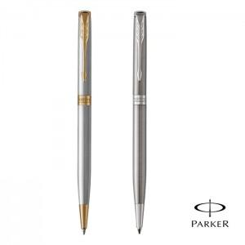 

【상세/제작정보】

【인쇄/포장옵션】 | 레이저 / 포장지포장

【공급단가】 | 수량 | 50~ | 300~ | 1,000~ | 2,000~
*VAT별도 | 단가 | 74,930원 | 72,150원 | 69,380원 | 66,600원

【상품 URL】 | http://www.easy1.co.kr/src/goods_detail.php?gdno=3524

